Peru
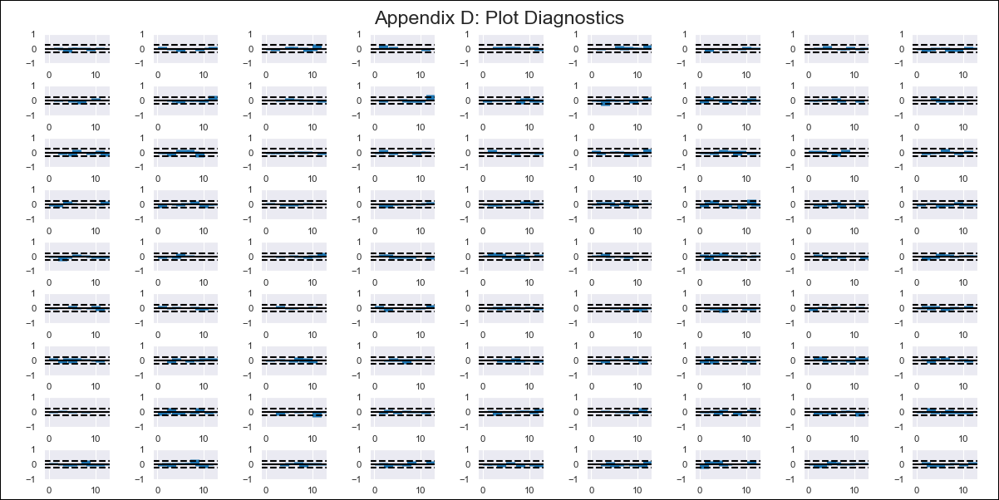
Peru - Inflation - Next 12 months forecast as of: 2023-12-01

Model | VAR - 6 | Exogenous Variables | Inflación USA, Índice del tipo de cambio real Bilateral var annual, Tasa de Desempleo, Reservas Internacionales, Remuneración Mínima Vital - real, Ingreso promedio del sector formal privado - real, Gastos Corrientes, Expectativa de Inflación a 12 meses
Training Data | 2016-01-01 to 2023-01-01
Test Data | 2023-01-01 to 2023-12-01

Date | Inflation Change YoY % | Lower Bound - 95% Confidence Interval | Upper Bound - 95% Confidence Interval
2024-01-01 | 3.02 | 2.52 | 3.51
2024-02-01 | 2.97 | 1.8 | 4.13
2024-03-01 | 2.92 | 0.99 | 4.85
2024-04-01 | 3.3 | 0.5 | 6.09
2024-05-01 | 3.02 | -0.74 | 6.77
2024-06-01 | 2.31 | -2.45 | 7.06
2024-07-01 | 1.66 | -4.13 | 7.45
2024-08-01 | 1.54 | -5.34 | 8.41
2024-09-01 | 1.44 | -6.56 | 9.45
2024-10-01 | 1.35 | -7.81 | 10.51
2024-11-01 | 1.2 | -9.17 | 11.57
2024-12-01 | 0.77 | -10.82 | 12.37

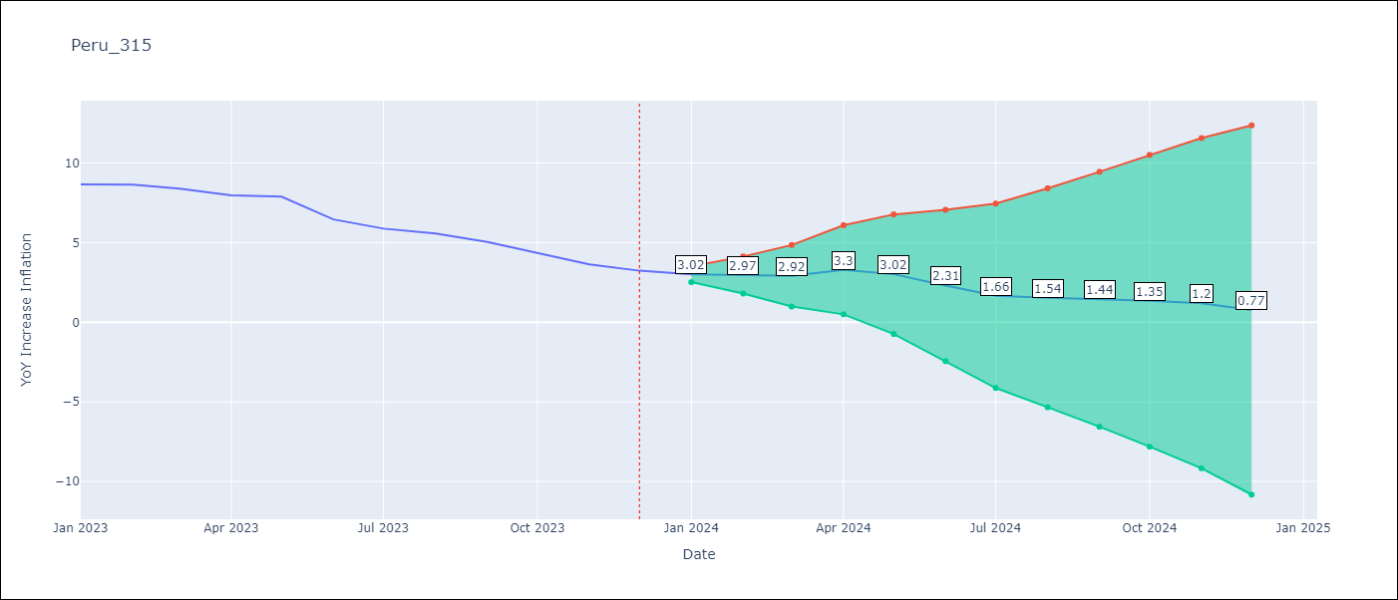

Test Metrics
RMSE | 1.51
Naive RMSE | 0.59
MAPE | 27.05%

Test Predictions
Date | Predicted | Actual
2023-01-01 | 8.24 | 8.66
2023-02-01 | 8.19 | 8.65
2023-03-01 | 8.14 | 8.4
2023-04-01 | 8.52 | 7.97
2023-05-01 | 8.24 | 7.89
2023-06-01 | 7.53 | 6.46
2023-07-01 | 6.89 | 5.88
2023-08-01 | 6.76 | 5.58
2023-09-01 | 6.66 | 5.04
2023-10-01 | 6.57 | 4.34
2023-11-01 | 6.42 | 3.64
2023-12-01 | 5.99 | 3.24

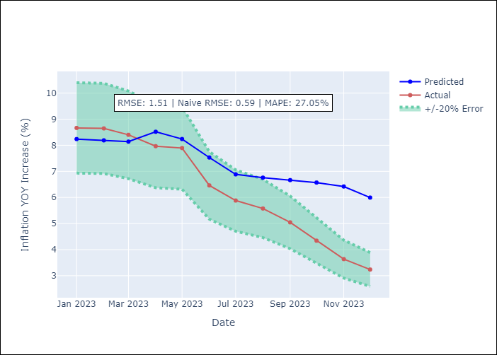

Appendix A: Model Summary
Model | VAR - 6
Sample | 2016-01-01 to 2023-12-01
No. of Observations | 96
Terms | P-value (Statistical significance)
L1.YoY Increase Inflation | 0.85812748935
L1. Inflación USA | 0.7109601292
L1.Índice del tipo de cambio real Bilateral var annual | 0.00056699985469
L1.Tasa de Desempleo | 0.55787252573
L1.Reservas Internacionales | 0.95053564248
L1.Remuneración Mínima Vital - real | 0.47630727342
L1.Ingreso promedio del sector formal privado - real | 0.61338243915
L1.Gastos Corrientes | 0.92140929957
L1. Expectativa de Inflación a 12 meses | 0.017052926618
L2.YoY Increase Inflation | 0.43494307673
L2. Inflación USA | 0.32752925447
L2.Índice del tipo de cambio real Bilateral var annual | 0.032694497099
L2.Tasa de Desempleo | 0.18780988527
L2.Reservas Internacionales | 0.43998968246
L2.Remuneración Mínima Vital - real | 0.46385038233
L2.Ingreso promedio del sector formal privado - real | 0.81091364667
L2.Gastos Corrientes | 0.80970176445
L2. Expectativa de Inflación a 12 meses | 0.78152820473
L3.YoY Increase Inflation | 0.70320353059
L3. Inflación USA | 0.76761287066
L3.Índice del tipo de cambio real Bilateral var annual | 0.85815648478
L3.Tasa de Desempleo | 0.52678244385
L3.Reservas Internacionales | 0.99208058422
L3.Remuneración Mínima Vital - real | 0.75821587664
L3.Ingreso promedio del sector formal privado - real | 0.048760520187
L3.Gastos Corrientes | 0.060791899049
L3. Expectativa de Inflación a 12 meses | 0.25883764412
L4.YoY Increase Inflation | 0.71105100175
L4. Inflación USA | 0.96671856747
L4.Índice del tipo de cambio real Bilateral var annual | 0.035428103657
L4.Tasa de Desempleo | 0.96716351587
L4.Reservas Internacionales | 0.82811665462
L4.Remuneración Mínima Vital - real | 0.11595482898
L4.Ingreso promedio del sector formal privado - real | 0.31204830124
L4.Gastos Corrientes | 0.94676151959
L4. Expectativa de Inflación a 12 meses | 0.4150197297
L5.YoY Increase Inflation | 0.04538422463
L5. Inflación USA | 0.93280387906
L5.Índice del tipo de cambio real Bilateral var annual | 0.22098416527
L5.Tasa de Desempleo | 0.90561963903
L5.Reservas Internacionales | 0.65354128925
L5.Remuneración Mínima Vital - real | 0.0005505827826
L5.Ingreso promedio del sector formal privado - real | 0.049430891947
L5.Gastos Corrientes | 0.7005524931
L5. Expectativa de Inflación a 12 meses | 0.34198966859
L6.YoY Increase Inflation | 0.05983180294
L6. Inflación USA | 0.58368200466
L6.Índice del tipo de cambio real Bilateral var annual | 0.82866964984
L6.Tasa de Desempleo | 0.47821497522
L6.Reservas Internacionales | 0.75221244907
L6.Remuneración Mínima Vital - real | 0.93716524888
L6.Ingreso promedio del sector formal privado - real | 0.31045676403
L6.Gastos Corrientes | 0.62731834562
L6. Expectativa de Inflación a 12 meses | 0.49409307748
Assumptions | P-value

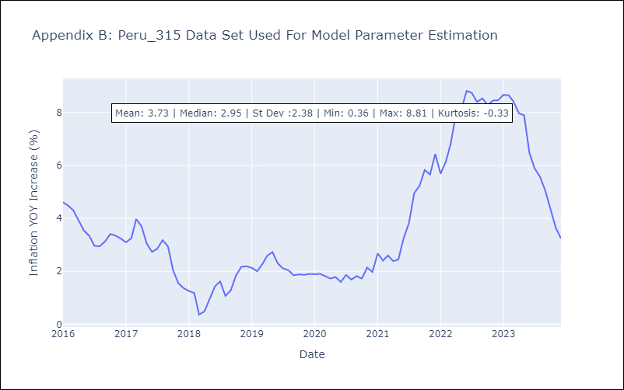

Appendix C: Residuals Analysis
Mean | -0.0
Errors AutoCorrelated? | 2.0794121267981267 | No Autocorrelation
Normal? | No

